Sheet1
 | Neut_Mon_1 | Neut_Mon_2
T15MD_2312_DAQmx.tdms | 227 | 102
T15MD_2313_DAQmx.tdms | 0 | 0
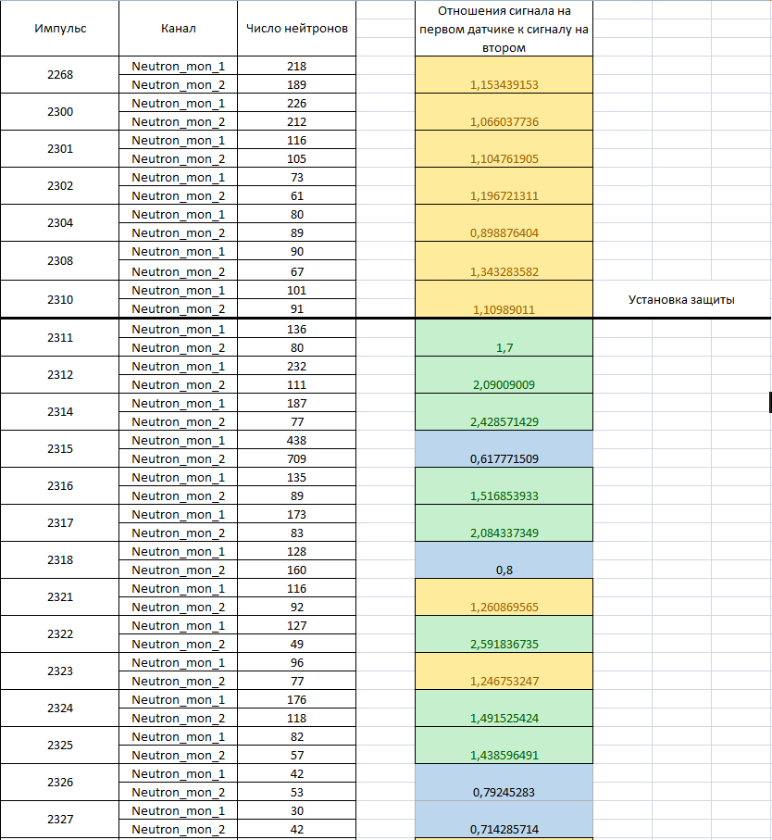
T15MD_2314_DAQmx.tdms | 179 | 74
T15MD_2315_DAQmx.tdms | 415 | 659 | Импульс | Канал | Число нейтронов | Отношние сигнала на первом датчике к сигналу на втором
T15MD_2316_DAQmx.tdms | 125 | 83
T15MD_2317_DAQmx.tdms | 167 | 76
T15MD_2318_DAQmx.tdms | 119 | 152 | 2268 | Neutron_mon_1 | 218 | 1.1534391534 | 1
T15MD_2319_DAQmx.tdms | 1 | 0 |  | Neutron_mon_2 | 189 |  | 1
T15MD_2320_DAQmx.tdms | 0 | 0 | 2300 | Neutron_mon_1 | 226 | 1.0660377358 | 1
T15MD_2321_DAQmx.tdms | 110 | 89 |  | Neutron_mon_2 | 212 |  | 1
T15MD_2322_DAQmx.tdms | 121 | 47 | 2301 | Neutron_mon_1 | 116 | 1.1047619048 | 1
T15MD_2323_DAQmx.tdms | 93 | 75 |  | Neutron_mon_2 | 105 |  | 1
T15MD_2324_DAQmx.tdms | 169 | 109 | 2302 | Neutron_mon_1 | 73 | 1.1967213115 | 1
T15MD_2325_DAQmx.tdms | 82 | 53 |  | Neutron_mon_2 | 61 |  | 1
T15MD_2326_DAQmx.tdms | 40 | 50 | 2304 | Neutron_mon_1 | 80 | 0.89887640449 | 1
T15MD_2327_DAQmx.tdms | 30 | 39 |  | Neutron_mon_2 | 89 |  | 1
T15MD_2328_DAQmx.tdms | 51 | 41 | 2308 | Neutron_mon_1 | 90 | 1.3432835821 | 1
T15MD_2329_DAQmx.tdms | 30 | 32 |  | Neutron_mon_2 | 67 |  | 1
T15MD_2330_DAQmx.tdms | 0 | 0 | 2310 | Neutron_mon_1 | 101 | 1.1098901099 | 1
 |  |  |  | Neutron_mon_2 | 91 |  | 1
 |  |  | 2311 | Neutron_mon_1 | 136 | 1.7 | 1
 |  |  |  | Neutron_mon_2 | 80 |  | 1
 |  |  | 2312 | Neutron_mon_1 | 232 | 2.0900900901 | 1
 |  |  |  | Neutron_mon_2 | 111 |  | 1
 |  |  | 2314 | Neutron_mon_1 | 187 | 2.4285714286 | 1
 |  |  |  | Neutron_mon_2 | 77 |  | 1
 |  |  | 2315 | Neutron_mon_1 | 438 | 0.61777150917 | 1
 |  |  |  | Neutron_mon_2 | 709 |  | 1
 |  |  | 2316 | Neutron_mon_1 | 135 | 1.5168539326 | 1
 |  |  |  | Neutron_mon_2 | 89 |  | 1
 |  |  | 2317 | Neutron_mon_1 | 173 | 2.0843373494 | 1
 |  |  |  | Neutron_mon_2 | 83 |  | 1
 |  |  | 2318 | Neutron_mon_1 | 128 | 0.8 | 1
 |  |  |  | Neutron_mon_2 | 160 |  | 1
 |  |  | 2321 | Neutron_mon_1 | 116 | 1.2608695652 | 1
 |  |  |  | Neutron_mon_2 | 92 |  | 1
 |  |  | 2322 | Neutron_mon_1 | 127 | 2.5918367347 | 1
 |  |  |  | Neutron_mon_2 | 49 |  | 1
 |  |  | 2323 | Neutron_mon_1 | 96 | 1.2467532468 | 1
 |  |  |  | Neutron_mon_2 | 77 |  | 1
 |  |  | 2324 | Neutron_mon_1 | 176 | 1.4915254237 | 1
 |  |  |  | Neutron_mon_2 | 118 |  | 1
 |  |  | 2325 | Neutron_mon_1 | 82 | 1.4385964912 | 1
 |  |  |  | Neutron_mon_2 | 57 |  | 1
 |  |  | 2326 | Neutron_mon_1 | 42 | 0.79245283019 | 1
 |  |  |  | Neutron_mon_2 | 53 |  | 1
 |  |  | 2327 | Neutron_mon_1 | 30 | 0.71428571429 | 1
 |  |  |  | Neutron_mon_2 | 42 |  | 1

Соотношение сигнала незащищенный/защищенный детекторы в различных импульсах
2268 | 1.1534391534 | 1
 |  | 1
2300 | 1.0660377358 | 1
 |  | 1
2301 | 1.1047619048 | 1
 |  | 1
2302 | 1.1967213115 | 1
 |  | 1
2304 | 0.89887640449 | 1
 |  | 1
2308 | 1.3432835821 | 1
 |  | 1
2310 | 1.1098901099 | 1
 |  | 1
2311 | 1.7 | 1
 |  | 1
2312 | 2.0900900901 | 1
 |  | 1
2314 | 2.4285714286 | 1
 |  | 1
2315 | 0.61777150917 | 1
 |  | 1
2316 | 1.5168539326 | 1
 |  | 1
2317 | 2.0843373494 | 1
 |  | 1
2318 | 0.8 | 1
 |  | 1
2321 | 1.2608695652 | 1
 |  | 1
2322 | 2.5918367347 | 1
 |  | 1
2323 | 1.2467532468 | 1
 |  | 1
2324 | 1.4915254237 | 1
 |  | 1
2325 | 1.4385964912 | 1
 |  | 1
2326 | 0.79245283019 | 1
 |  | 1
2327 | 0.71428571429 | 1
 |  | 1

